PAnualidad vitalicia anticipada
Lo que decia el excel
Este ejemplo calcula el costo de la prima asociada a un seguro de vida discreto el cual es amortizado mediante una anualidad vitalicia anticipada para una persona de 23 años.
La tasa de interés aplicable al problema es 4% anual.
t | Edad | tpx | vt | t/qx | lx | tpx con lx | dx | tasa | 0.04 | Solo hay que copiar y pegar las tpx o lx
0 | 0
0 | 1 |  |  |  |  |  |  | anualidad | 23.67235444
0 | 2
0 | 3 |  |  |  |  |  |  | seguro | 0.089524829243
0 | 4
0 | 5 |  |  |  |  |  |  | Prima | 0.0037818303824
0 | 6
0 | 7 |  |  |  |  |  |  | Suma t/qx | 1
0 | 8 |  |  |  |  |  |  | Suma lx | 0
0 | 9
0 | 10 |  |  |  |  |  |  | Desref tpx
0 | 11 |  |  |  |  |  |  | inicio | 24
0 | 12 |  |  |  |  |  |  | final | 94
0 | 13 |  |  |  |  |  |  | intervalo | 70
0 | 14
0 | 15 |  |  |  |  |  |  | Desref lx
0 | 16 |  |  |  |  |  |  | inicio | #N/A
0 | 17 |  |  |  |  |  |  | final | #N/A
0 | 18 |  |  |  |  |  |  | intervalo | #N/A
0 | 19
0 | 20
0 | 21
0 | 22
1 | 23 | 1 | 1 | 0.014285714286
2 | 24 | 0.98571428571 | 0.96153846154 | 0.00020703933747
3 | 25 | 0.98550724638 | 0.92455621302 | 0.00021312872975
4 | 26 | 0.98529411765 | 0.88899635867 | 0.00021949078139
5 | 27 | 0.98507462687 | 0.85480419103 | 0.00022614201719
6 | 28 | 0.98484848485 | 0.82192710676 | 0.0002331002331
7 | 29 | 0.98461538462 | 0.79031452573 | 0.00024038461538
8 | 30 | 0.984375 | 0.7599178132 | 0.00024801587302
9 | 31 | 0.98412698413 | 0.730690205 | 0.00025601638505
10 | 32 | 0.98387096774 | 0.70258673558 | 0.00026441036489
11 | 33 | 0.98360655738 | 0.67556416883 | 0.00027322404372
12 | 34 | 0.98333333333 | 0.64958093156 | 0.00028248587571
13 | 35 | 0.98305084746 | 0.62459704958 | 0.00029222676797
14 | 36 | 0.98275862069 | 0.60057408613 | 0.00030248033878
15 | 37 | 0.98245614035 | 0.57747508282 | 0.00031328320802
16 | 38 | 0.98214285714 | 0.55526450271 | 0.00032467532468
17 | 39 | 0.98181818182 | 0.53390817569 | 0.0003367003367
18 | 40 | 0.98148148148 | 0.51337324585 | 0.00034940600978
19 | 41 | 0.98113207547 | 0.49362812101 | 0.00036284470247
20 | 42 | 0.98076923077 | 0.47464242405 | 0.00037707390649
21 | 43 | 0.98039215686 | 0.4563869462 | 0.00039215686275
22 | 44 | 0.98 | 0.43883360212 | 0.00040816326531
23 | 45 | 0.97959183673 | 0.42195538665 | 0.00042517006803
24 | 46 | 0.97916666667 | 0.40572633332 | 0.00044326241135
25 | 47 | 0.97872340426 | 0.39012147434 | 0.0004625346901
26 | 48 | 0.97826086957 | 0.37511680225 | 0.00048309178744
27 | 49 | 0.97777777778 | 0.36068923294 | 0.00050505050505
28 | 50 | 0.97727272727 | 0.34681657013 | 0.00052854122622
29 | 51 | 0.97674418605 | 0.33347747128 | 0.00055370985604
30 | 52 | 0.97619047619 | 0.32065141469 | 0.00058072009292
31 | 53 | 0.9756097561 | 0.30831866797 | 0.00060975609756
32 | 54 | 0.975 | 0.29646025767 | 0.00064102564103
33 | 55 | 0.97435897436 | 0.28505794006 | 0.00067476383266
34 | 56 | 0.97368421053 | 0.27409417314 | 0.00071123755334
35 | 57 | 0.97297297297 | 0.26355208956 | 0.00075075075075
36 | 58 | 0.97222222222 | 0.25341547073 | 0.00079365079365
37 | 59 | 0.97142857143 | 0.24366872185 | 0.00084033613445
38 | 60 | 0.97058823529 | 0.23429684794 | 0.00089126559715
39 | 61 | 0.9696969697 | 0.22528543071 | 0.00094696969697
40 | 62 | 0.96875 | 0.21662060645 | 0.0010080645161
41 | 63 | 0.96774193548 | 0.20828904466 | 0.0010752688172
42 | 64 | 0.96666666667 | 0.20027792756 | 0.0011494252874
43 | 65 | 0.96551724138 | 0.19257493035 | 0.0012315270936
44 | 66 | 0.96428571429 | 0.18516820226 | 0.0013227513228
45 | 67 | 0.96296296296 | 0.17804634832 | 0.0014245014245
46 | 68 | 0.96153846154 | 0.17119841185 | 0.0015384615385
47 | 69 | 0.96 | 0.16461385755 | 0.0016666666667
48 | 70 | 0.95833333333 | 0.15828255533 | 0.0018115942029
49 | 71 | 0.95652173913 | 0.15219476474 | 0.001976284585
50 | 72 | 0.95454545455 | 0.14634111995 | 0.0021645021645
51 | 73 | 0.95238095238 | 0.14071261533 | 0.002380952381
52 | 74 | 0.95 | 0.13530059167 | 0.0026315789474
53 | 75 | 0.94736842105 | 0.13009672276 | 0.0029239766082
54 | 76 | 0.94444444444 | 0.12509300265 | 0.0032679738562
55 | 77 | 0.94117647059 | 0.12028173332 | 0.0036764705882
56 | 78 | 0.9375 | 0.11565551281 | 0.0041666666667
57 | 79 | 0.93333333333 | 0.11120722385 | 0.0047619047619
58 | 80 | 0.92857142857 | 0.10693002293 | 0.0054945054945
59 | 81 | 0.92307692308 | 0.10281732974 | 0.0064102564103
60 | 82 | 0.91666666667 | 0.098862817062 | 0.0075757575758
61 | 83 | 0.90909090909 | 0.095060401021 | 0.0090909090909
62 | 84 | 0.9 | 0.091404231751 | 0.011111111111
63 | 85 | 0.88888888889 | 0.087888684376 | 0.013888888889
64 | 86 | 0.875 | 0.084508350361 | 0.017857142857
65 | 87 | 0.85714285714 | 0.081258029194 | 0.02380952381
66 | 88 | 0.83333333333 | 0.078132720378 | 0.033333333333
67 | 89 | 0.8 | 0.075127615749 | 0.05
68 | 90 | 0.75 | 0.072238092066 | 0.083333333333
69 | 91 | 0.66666666667 | 0.06945970391 | 0.16666666667
70 | 92 | 0.5 | 0.066788176836 | 0.5
71 | 93 | 0 | 0.064219400804 | 0
72 | 94
73 | 95
74 | 96
75 | 97
76 | 98
77 | 99
78 | 100

PAnualidad temporal
Este ejemplo calcula el costo de la prima asociada a un seguro de vida discreto el cual es amortizado mediante una anualidad anticipada temporal a 8 años para una persona de 23 años.
La tasa de interés aplicable al problema es 4% anual.
t | Edad | tpx | vt | t/qx | lx | tpx con lx | dx | tasa | 0.04 | Solo hay que copiar y pegar las tpx o lx
0 | 0 |  |  |  |  |  |  | x | 8
0 | 1 |  |  |  |  |  |  | anualidad | 6.9126014516
0 | 2
0 | 3 |  |  |  |  |  |  | seguro | 0.089524829243
0 | 4
0 | 5 |  |  |  |  |  |  | Prima | 0.012950960629
0 | 6
0 | 7 |  |  |  |  |  |  | Suma t/qx | 1
0 | 8 |  |  |  |  |  |  | Suma lx | 0
0 | 9 |  |  |  |  |  |  | Suma tpx | 66.167163242
0 | 10
0 | 11
0 | 12 |  |  |  |  |  |  | Desref tpx
0 | 13 |  |  |  |  |  |  | inicio | 24
0 | 14 |  |  |  |  |  |  | final | 94
0 | 15 |  |  |  |  |  |  | intervalo | 70
0 | 16
0 | 17 |  |  |  |  |  |  | Desref lx
0 | 18 |  |  |  |  |  |  | inicio | #N/A
0 | 19 |  |  |  |  |  |  | final | #N/A
0 | 20 |  |  |  |  |  |  | intervalo | #N/A
0 | 21
0 | 22
1 | 23 | 1 | 1 | 0.014285714286
2 | 24 | 0.98571428571 | 0.96153846154 | 0.00020703933747
3 | 25 | 0.98550724638 | 0.92455621302 | 0.00021312872975
4 | 26 | 0.98529411765 | 0.88899635867 | 0.00021949078139
5 | 27 | 0.98507462687 | 0.85480419103 | 0.00022614201719
6 | 28 | 0.98484848485 | 0.82192710676 | 0.0002331002331
7 | 29 | 0.98461538462 | 0.79031452573 | 0.00024038461538
8 | 30 | 0.984375 | 0.7599178132 | 0.00024801587302
9 | 31 | 0.98412698413 | 0.730690205 | 0.00025601638505
10 | 32 | 0.98387096774 | 0.70258673558 | 0.00026441036489
11 | 33 | 0.98360655738 | 0.67556416883 | 0.00027322404372
12 | 34 | 0.98333333333 | 0.64958093156 | 0.00028248587571
13 | 35 | 0.98305084746 | 0.62459704958 | 0.00029222676797
14 | 36 | 0.98275862069 | 0.60057408613 | 0.00030248033878
15 | 37 | 0.98245614035 | 0.57747508282 | 0.00031328320802
16 | 38 | 0.98214285714 | 0.55526450271 | 0.00032467532468
17 | 39 | 0.98181818182 | 0.53390817569 | 0.0003367003367
18 | 40 | 0.98148148148 | 0.51337324585 | 0.00034940600978
19 | 41 | 0.98113207547 | 0.49362812101 | 0.00036284470247
20 | 42 | 0.98076923077 | 0.47464242405 | 0.00037707390649
21 | 43 | 0.98039215686 | 0.4563869462 | 0.00039215686275
22 | 44 | 0.98 | 0.43883360212 | 0.00040816326531
23 | 45 | 0.97959183673 | 0.42195538665 | 0.00042517006803
24 | 46 | 0.97916666667 | 0.40572633332 | 0.00044326241135
25 | 47 | 0.97872340426 | 0.39012147434 | 0.0004625346901
26 | 48 | 0.97826086957 | 0.37511680225 | 0.00048309178744
27 | 49 | 0.97777777778 | 0.36068923294 | 0.00050505050505
28 | 50 | 0.97727272727 | 0.34681657013 | 0.00052854122622
29 | 51 | 0.97674418605 | 0.33347747128 | 0.00055370985604
30 | 52 | 0.97619047619 | 0.32065141469 | 0.00058072009292
31 | 53 | 0.9756097561 | 0.30831866797 | 0.00060975609756
32 | 54 | 0.975 | 0.29646025767 | 0.00064102564103
33 | 55 | 0.97435897436 | 0.28505794006 | 0.00067476383266
34 | 56 | 0.97368421053 | 0.27409417314 | 0.00071123755334
35 | 57 | 0.97297297297 | 0.26355208956 | 0.00075075075075
36 | 58 | 0.97222222222 | 0.25341547073 | 0.00079365079365
37 | 59 | 0.97142857143 | 0.24366872185 | 0.00084033613445
38 | 60 | 0.97058823529 | 0.23429684794 | 0.00089126559715
39 | 61 | 0.9696969697 | 0.22528543071 | 0.00094696969697
40 | 62 | 0.96875 | 0.21662060645 | 0.0010080645161
41 | 63 | 0.96774193548 | 0.20828904466 | 0.0010752688172
42 | 64 | 0.96666666667 | 0.20027792756 | 0.0011494252874
43 | 65 | 0.96551724138 | 0.19257493035 | 0.0012315270936
44 | 66 | 0.96428571429 | 0.18516820226 | 0.0013227513228
45 | 67 | 0.96296296296 | 0.17804634832 | 0.0014245014245
46 | 68 | 0.96153846154 | 0.17119841185 | 0.0015384615385
47 | 69 | 0.96 | 0.16461385755 | 0.0016666666667
48 | 70 | 0.95833333333 | 0.15828255533 | 0.0018115942029
49 | 71 | 0.95652173913 | 0.15219476474 | 0.001976284585
50 | 72 | 0.95454545455 | 0.14634111995 | 0.0021645021645
51 | 73 | 0.95238095238 | 0.14071261533 | 0.002380952381
52 | 74 | 0.95 | 0.13530059167 | 0.0026315789474
53 | 75 | 0.94736842105 | 0.13009672276 | 0.0029239766082
54 | 76 | 0.94444444444 | 0.12509300265 | 0.0032679738562
55 | 77 | 0.94117647059 | 0.12028173332 | 0.0036764705882
56 | 78 | 0.9375 | 0.11565551281 | 0.0041666666667
57 | 79 | 0.93333333333 | 0.11120722385 | 0.0047619047619
58 | 80 | 0.92857142857 | 0.10693002293 | 0.0054945054945
59 | 81 | 0.92307692308 | 0.10281732974 | 0.0064102564103
60 | 82 | 0.91666666667 | 0.098862817062 | 0.0075757575758
61 | 83 | 0.90909090909 | 0.095060401021 | 0.0090909090909
62 | 84 | 0.9 | 0.091404231751 | 0.011111111111
63 | 85 | 0.88888888889 | 0.087888684376 | 0.013888888889
64 | 86 | 0.875 | 0.084508350361 | 0.017857142857
65 | 87 | 0.85714285714 | 0.081258029194 | 0.02380952381
66 | 88 | 0.83333333333 | 0.078132720378 | 0.033333333333
67 | 89 | 0.8 | 0.075127615749 | 0.05
68 | 90 | 0.75 | 0.072238092066 | 0.083333333333
69 | 91 | 0.66666666667 | 0.06945970391 | 0.16666666667
70 | 92 | 0.5 | 0.066788176836 | 0.5
71 | 93 | 0 | 0.064219400804 | 0
72 | 94
73 | 95
74 | 96
75 | 97
76 | 98
77 | 99
78 | 100

Pvitalicia capitalizables m vec
53 | ä53 | 12.6896 |  | Prima | 0.04499 | Prima más alta | 0.044621
 | i | 3.50% |  |  |  | d | 3.382%
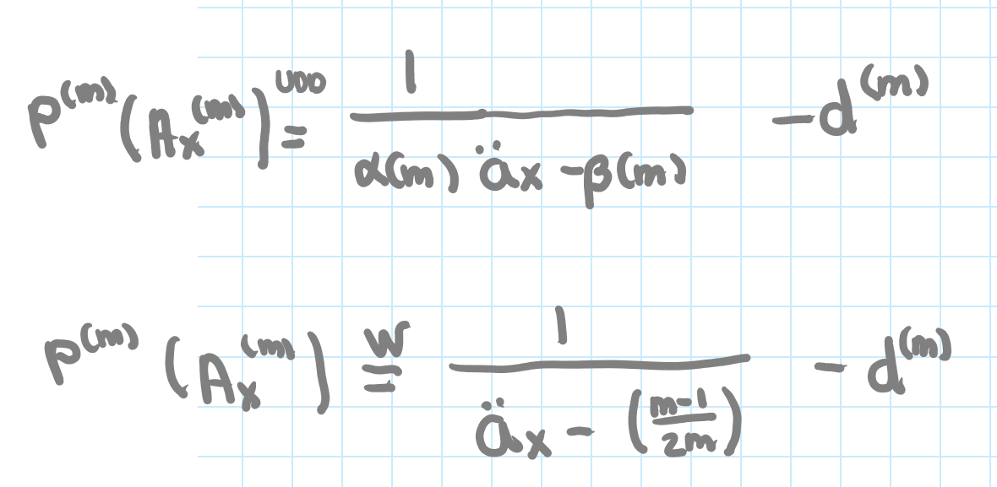
m | d^(m) | i^(m) | alpha(m) | beta(m) | (m-1)/2m | ä53^(m) UDD | ä53^(m) Wool | Prima UDD | Prima Wool
2 | 3.411% | 3.470% | 1.00007 | 0.2543 | 0.25 | 7 | 12.4396 | 0.108750 | 0.05
3 | 3.420% | 3.460% | 1.00009 | 0.3385 | 0.33333333333 | 12.352238499 | 12.356266667 | 0.046752 | 0.05
4 | 3.425% | 3.455% | 1.00009 | 0.3804 | 0.375 | 12.310351535 | 12.3146 | 0.046979 | 0.05
5 | 3.428% | 3.452% | 1.00009 | 0.4056 | 0.4 | 12.285249568 | 12.2896 | 0.047115 | 0.05
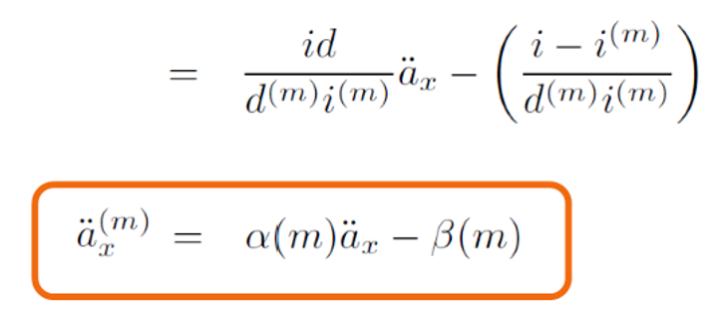
6 | 3.430% | 3.450% | 1.00010 | 0.4223 | 0.41666666667 | 12.268527512 | 12.272933333 | 0.047206 | 0.05
7 | 3.432% | 3.449% | 1.00010 | 0.4342 | 0.42857142857 | 12.256589352 | 12.261028571 | 0.047272 | 0.05
8 | 3.433% | 3.448% | 1.00010 | 0.4432 | 0.4375 | 12.247639104 | 12.2521 | 0.047321 | 0.05
9 | 3.434% | 3.447% | 1.00010 | 0.4502 | 0.44444444444 | 12.240679798 | 12.245155556 | 0.047359 | 0.05
10 | 3.434% | 3.446% | 1.00010 | 0.4557 | 0.45 | 12.235113612 | 12.2396 | 0.047390 | 0.05
11 | 3.435% | 3.446% | 1.00010 | 0.4603 | 0.45454545455 | 12.230560293 | 12.235054545 | 0.047415 | 0.05
12 | 3.435% | 3.445% | 1.00010 | 0.4641 | 0.45833333333 | 12.226766432 | 12.231266667 | 0.047436 | 0.05
13 | 3.436% | 3.445% | 1.00010 | 0.4673 | 0.46153846154 | 12.223556648 | 12.228061538 | 0.047453 | 0.05
14 | 3.436% | 3.444% | 1.00010 | 0.4700 | 0.46428571429 | 12.220805701 | 12.225314286 | 0.047468 | 0.05
15 | 3.436% | 3.444% | 1.00010 | 0.4724 | 0.46666666667 | 12.218421769 | 12.222933333 | 0.047482 | 0.05
16 | 3.436% | 3.444% | 1.00010 | 0.4745 | 0.46875 | 12.216335996 | 12.22085 | 0.047493 | 0.05
17 | 3.437% | 3.444% | 1.00010 | 0.4764 | 0.47058823529 | 12.21449574 | 12.219011765 | 0.047503 | 0.05
18 | 3.437% | 3.443% | 1.00010 | 0.4780 | 0.47222222222 | 12.212860059 | 12.217377778 | 0.047512 | 0.05
19 | 3.437% | 3.443% | 1.00010 | 0.4795 | 0.47368421053 | 12.211396637 | 12.215915789 | 0.047520 | 0.05
20 | 3.437% | 3.443% | 1.00010 | 0.4808 | 0.475 | 12.210079623 | 12.2146 | 0.047528 | 0.05
21 | 3.437% | 3.443% | 1.00010 | 0.4820 | 0.47619047619 | 12.208888094 | 12.213409524 | 0.047534 | 0.05
22 | 3.437% | 3.443% | 1.00010 | 0.4830 | 0.47727272727 | 12.20780493 | 12.212327273 | 0.047540 | 0.05
23 | 3.438% | 3.443% | 1.00010 | 0.4840 | 0.47826086957 | 12.206815991 | 12.21133913 | 0.047546 | 0.05
24 | 3.438% | 3.443% | 1.00010 | 0.4849 | 0.47916666667 | 12.205909495 | 12.210433333 | 0.047551 | 0.05

